FORMATION P
FORMATION EXTRUSION |  |  | FORMATION POLYVIA / CAPS
 | 84 | 12 | 1 | 2 | 3 | 4 | 5 | 6 | 7 | 8 | 9 | 10
CHAPITRE | TEMPS | JOUR | HESTA 1 | HESTA 2 | HESTA 3 | HESTA 4 | HESTA 5 | HESTA 6 | HESTA 7 | MAGIC M-T12
1
2
3
4
5
6
7
8
9
10
11
12
13
14
15
16
17
18
19
TEMPS | 84 | 12 | CAPSULE VIDEO HESTA
JOURS | 84 | 12
 | 84 | 12
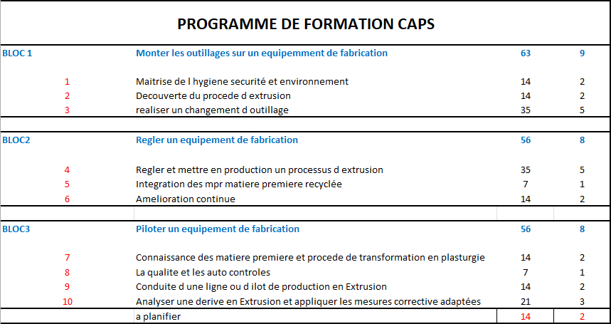
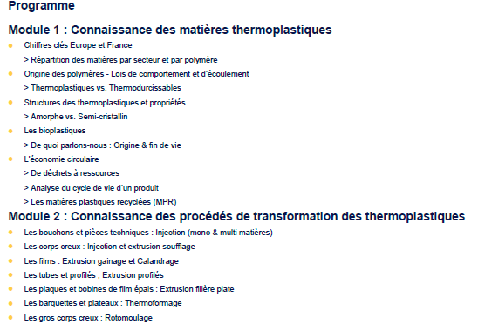
 | 84 | 12
 | 84 | 12
 | 84 | 12
 | 84 | 12
 | 84 | 12
 | 84 | 12
 | 84 | 12
 | 84 | 12
 | 84 | 12
 | 84 | 12
 | 84 | 12
 | 84 | 12
 | 84 | 12
 | 84 | 12
 | 84 | 12
 | 84 | 12

